상품제안서
18온스 카페롱머그 510ml | 상품코드: S21793

 |  |  |  |  |  |  | 02-713-8555 | www.synergygift.co.kr
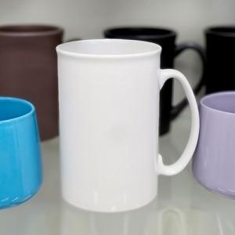

【상세/제작정보】 | 18온스 카페롱머그 <br><br>재 질 : 도자기<br>색 상 : 화이트<br>사이즈 : 지름 8.8cm , 높이 13cm<br>용 량 : 510ml (18온스)<br>원산지 : 중국oem

【인쇄/포장옵션】 | 실크 / 포장지포장

【공급단가】 | 수량 | 100~ | 300~ | 500~ | 1,000~ | 3,000~
*VAT별도 | 단가 | 2,530원 | 2,470원 | 2,390원 | 2,280원 | 2,200원

【상품 URL】 | https://www.synergygift.co.kr:443/src/goods_detail.php?gdno=21793

